Instrucciones
INSTRUCCIONES PARA MANTENER UNA BUENA SALUD EN EL DIRECTORIO DE CRIADORES | INSTRUCCIONES PARA LA ACTUALIZACIÓN DEL DIRECTORIO DE CRIADORES
INSTRUCCIONES PARA EL REGISTRO DE DATOS | Este archivo cuenta con una autoformulación en la hoja directorioActualizable, la cual consulta la hoja directorioCriadores para llenar automaticamente los datos de la primera. A continuación, se explicará su funcionamiento. Lo único que debe hacerse es pegar los códigos, ya actualizados, en la columna codigoAsociado de la hoja directorioActualizable.
El directorio cuenta con 31 columnas, cada una representando un dato concreto para cada registro de criadores, estos son creados a partir de los datos que existen en el actual directorio, a continuación se explicará cada uno:

codigoAsociado: Esta columna debe estar en formato texto dada la naturaleza de algunos códigos que comienzan por cero.
nombre: Se debe registrar en MAYUSCULA SOSTENIDA | Después de mencionado procecedimiento existirán cuatro posibles casos: 1. Los datos se llenan de manera automatica: En este caso no se deberá hacer nada más que una verificación contra la hoja directorioCriadores o el documento llenado por el criador. (En caso de requerir actualización de los datos debe hacerse en la hoja directorioCriadores) 2. Los datos no son encontrados: Esto se de a notar por el simbolo #N/D que aparece en cada una de las celdas o por el simple vació de cada celda (no confundir cuando existen datos vacios en ciertas columnas. Cuando el criador no existe TODAS las celdas contendran ese simbolo o estarán vacías). El paso a seguir es registrar el asociado en la hoja directorioCriadores y al terminar, se debe actualizar de manera automatica la información en la hoja directorioActualizable. En caso de no ser así, saltar al caso 3. 3. No aparece nada en las celdas: En este caso se debe verificar que la formula haya sido arrastrada a todas las celdas necesarias. Se debe tener en cuenta que cada columna cuenta con una formula diferente así que se debe tener precaución al ampliar la formulación, en caso de que no funcione saltar al cuatro caso. 4. Se generan errores: Entiendase como que la hoja directorioActualizable no encuentre los datos a pesar de que existan en la hoja directorioCriadores, que llene las celdas con datos errados u otro tipo de error del propio funcionamiento de la formulación de Excel. En esta caso se debe consultar con el departamento de sistemas.
hacienda1, hacienda2 y hacienda3: Se debe escribir con la abreviatura Hda, no incluir puntos después de Hda, no incluir guiones o comas, en caso de incluir Vereda no se deben usar abreviaturas, si indica kilometro o alguna otra indicación, se debe escribir según el formato ubicado en la explicación de dirección. No incluir ciudades, municipios o departamentos dentro de la hacienda, para ello existen los otros campos.

municipio1, municipio2, municipio3: Corresponde al municipio o ciudad donde ESTA UBICADA la hacienda correspondiente.
departamento1, departamento2, departamento3: Corresponde al departamento donde ESTA UBICADA la hacienda correspondiente. SE DEBE TENER ESPECIAL CIUDADO (RESPETAR ORTOGRAFIA, NO AÑADIR TILES DONDE NO CORRESPONDEN, NO AÑADIR ESPACIOS EN BLANCOS U OTRAS COSAS QUE AFECTEN A LA ESCRITURA DEL DAPRTAMENTO1) YA QUE DICHO DEPARTAMENTO ES EL CAUSANTE DE LA AUTO-CREACIÓN DEL LISTADO DE DEPARTAMENTOS DE LA PÁGINA PRINCIPAL. La correcta escritura se da por: Antioquia, Arauca, Atlántico, Córdoba, Bolívar, Boyacá, Caldas, Caquetá, Casanare, Cauca, Cesar, Cundinamarca, Guaviare, Huila, La Guajira, Magdalena, Meta, Norte de Santander, Quindío, Risaralda, Santander, Sucre, Tolima, Valle del Cauca, Vichada. En caso de requerir nuevos departamento simplemente se debe mantener la consistencia en su escritura.

tipoGanado: Registrarlo separado por comas, recordad que al ser nombres propios la primera va con mayúscula.
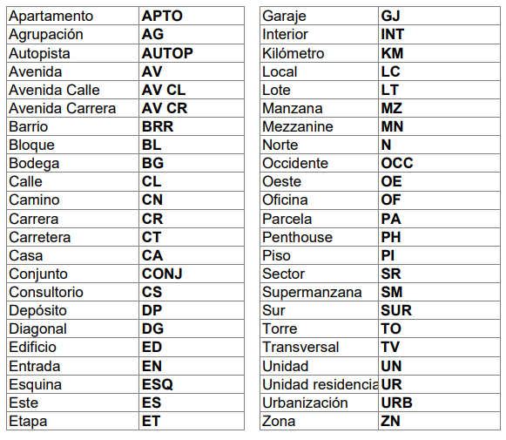 direccion: Corresponde a la dirección de correspondencia, debe ser registrada en mayúscula sostenida teniendo en cuenta el formato a continuación. No usar puntos o comas, tampoco parentesís. Usar # no Nro. N. No. O variaciones.
 | Después de ser actualizados los datos, el archivo debe ser entregado al departamento de sistemas para su posterior actualización en el proyecto de desarrollo realizado.

 | Notas para tener en cuenta: 1. Los códigos duplicados se resaltaran de manera automatica con rojo claro. 2. La fila 2, a partir de la columna B de la hoja directorioActualizable no debe borrarse ya que esta contiene la formulación. El código, de la columna A de la misma fila si puede ser cambiado. 3. Los encabezados de la primera fila no deben ser borrados.

ciudadDireccion y departamentoDireccion: Se maneja igual que el anterior mencionado, la ciudad puede representar si bien una ciudad como un municipio. Esta vez corresponde a la ubicación de la dirección de correspondencia.

telefono1 a telefono6: Se da por el mismo orden del formato (Telefono hacienda, Telefono, Celular), se pueden añadir 3 más. No usar guiones, espacios, puntos u otra cosa que no sean los números. En caso de incluir una extensión debe añadirse como Ext:

email1 y email2: No se debe escribir con espacios, caracteres especiales u otra cosa que no corresponda a un correo electronico. De su correcta escritura depende que el hipervinculo funcione.

instagram: Se debe solo escribir el usuario, no incluir espacios en blanco, no incluir @. Ejemplos: asocebucol <- Esta bien @asocebucol <- Esta mal https://www.instagram.com/asocebucol/ <- Esta mal

facebook: Escribir unicamente lo que va después del slash (/) tal y como lo indica la imagen ejemplo.

whatsapp1 y whatsapp2: Se escribe el numero con el indicativo de país SIN INCLUIR EL +. No incluir espacios, guiones o puntos, de esto depende que el hipervinculo funcione bien. Por ejemplo: Un número de Colombia: 573189995555 <-Esta bien escrito 57318-999-5555 <-Esta MAL escrito +573189995555 <-Esta MAL escrito Un número de Estados Unidos: 13189995555 <-Esta bien escrito 1318-999-5555 <-Esta MAL escrito +13189995555 <-Esta MAL escrito

tiktok: al igual que instagram solo debe ser incluido el usuario, sin @, sin espacios en blanco y demás.
sitioWeb: Se debe escribir completo, es decir, incluyendo el http u https. Ejemplos: https://asocebu.com/ <-Esta bien asocebu.com <-Esta mal

representanteLegal: Su nombre es autoexplicativo, no se debe agregar nada más que el nombre
CampoAdicional1: Esta hecho para el caso de que un asociado lo necesite, este si debe incluir un titulo si no se autoexplica.

